상품제안서
애경여행용3종세트-A타입 | 상품코드: S13333

 |  |  |  |  |  |  | 02-713-8555 | www.synergygift.co.kr
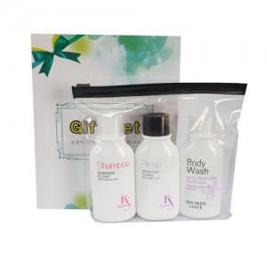

【상세/제작정보】 | 소량구매 및 스티커는 관리자문의요망

【인쇄/포장옵션】 | 스티커 / 별도문의

【공급단가】 | 수량 | 150~ | 500~ | 1,000~ | 2,000~ | 3,000~
*VAT별도 | 단가 | 2,840원 | 2,730원 | 2,630원 | 2,520원 | 2,460원

【상품 URL】 | https://www.synergygift.co.kr:443/src/goods_detail.php?gdno=6487

